set_info
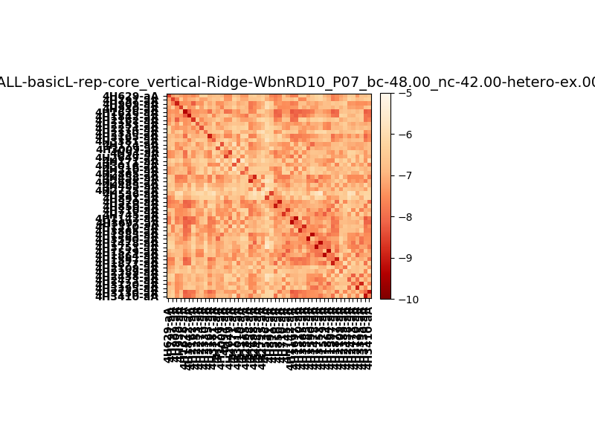
N_pairs: | 31
N_heterodimers: | 19
N_homodimers: | 12
orthogonality_average: | -1.7185921669
orthogonality_average_%: | 34.371843338
orthogonality_gap: | 0.443109512329
orthogonality_gap_%: | -8.86219024658
N_offtarget_above_min_ontarget: | 140

max_affinity: | -9.34118938446
min_affinity: | -5.54507017136
lower_is_better: | True

binding_min_affinity: | -7.83667087555
binding_min_affinity_%: | 56.733417511

nonbinidng_max_affinity: | -8.27978038788
nonbinidng_max_affinity_%: | 65.5956077576

total_II_pairs: | 80
total_II_pairs_%: | 64.5161290323
total_IN_mismatches: | 0
total_IN_mismatches_%: | 0.0
total_NN_pairs: | 44
total_NN_pairs_%: | 35.4838709677

total_electrostatic_matches: | 248
total_electrostatic_matches_%: | 100.0
total_electrostatic_mismatches: | 0
total_electrostatic_mismatches_%: | 0.0

starting_pos: | f
N_heptades: | 4
N_aminoacids: | 29

normalization_max: | -10
normalization_min: | -5

